Лист1
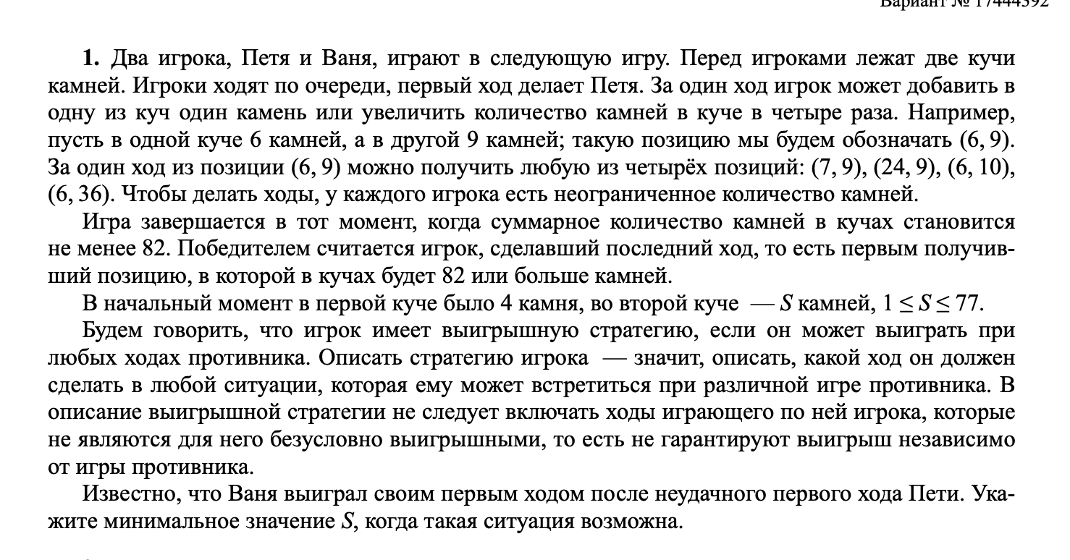
+1 | *4 |  |  | >=82

 |  | Петя |  | Ваня
4 | 5 | 5 | 5 | 25 |  |  | 5
 |  | 4 | 6 | 28
 |  | 16 | 5 | 69
 |  | 4 | 20 | 84

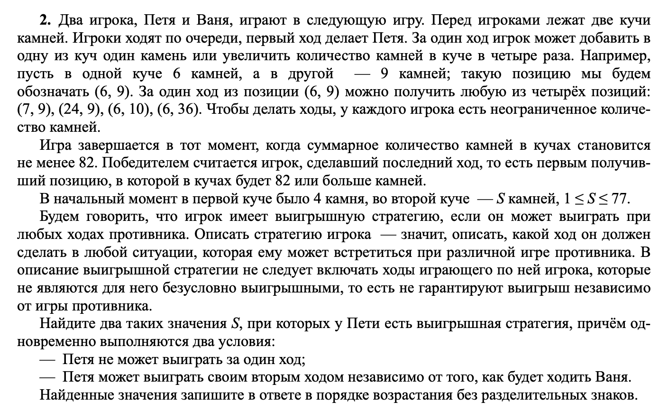
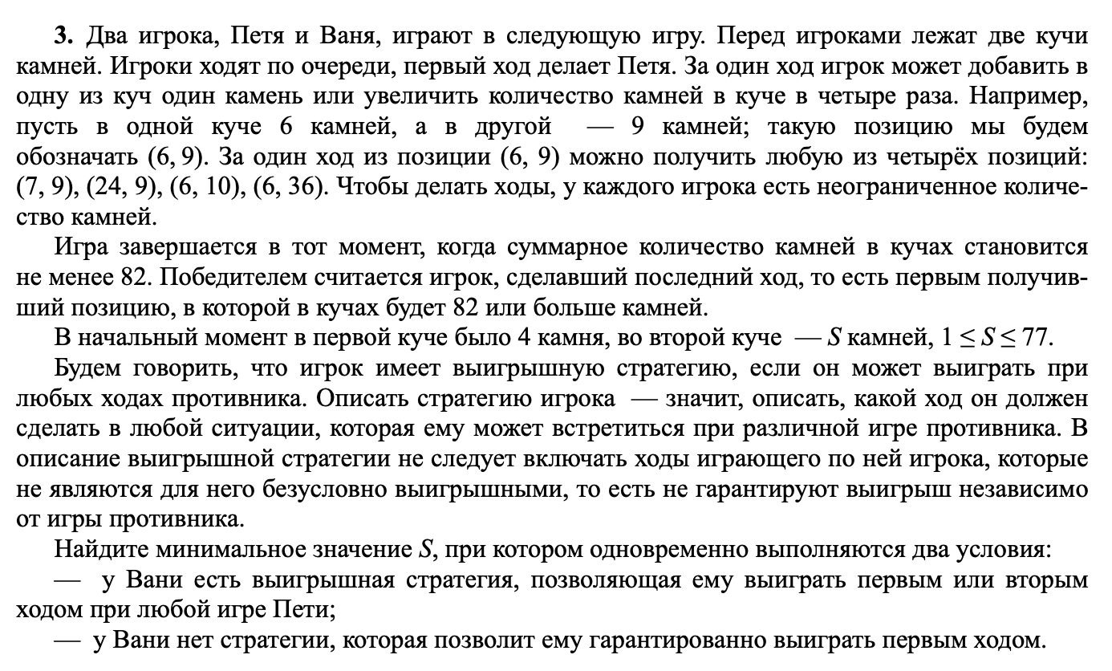
 |  | Петя |  | Ваня |  | Петя
4 | 16 | 5 | 16 | 6 | 16 | 70 | 22
 |  |  |  | 5 | 17 | 73 | 22
 |  |  |  | 20 | 16 | 96 | 36
 |  |  |  | 5 | 64 | 261 | 69 |  |  | 1619
 |  | 4 | 17 | 5 | 17 | 73 | 22
 |  |  |  | 4 | 18 | 76 | 22
 |  |  |  | 16 | 17 | 84 | 33
 |  |  |  | 4 | 68 | 276 | 72
 |  | 16 | 16 | 17 | 16 | 84 | 33
 |  |  |  | 16 | 17 | 84 | 33
 |  |  |  | 64 | 16 | 272 | 80
 |  |  |  | 16 | 64 | 272 | 80
 |  | 4 | 64 | 5 | 64 | 261 | 69
 |  |  |  | 4 | 65 | 264 | 69
 |  |  |  | 16 | 64 | 272 | 80
 |  |  |  | 4 | 256 | 1028 | 260

 |  |  |  |  |  |  |  |  |  |  |  |  | 18

4 | 18 | 5 | 18 | 6 | 18 | 7 | 18 | 79 | 25 |  | 4 | 19 | 5 | 19 | 6 | 19 | 82 | 25 | 16 | 18 | 17 | 18 | 18 | 18 | 90 | 36 | 4 | 72 | 5 | 72 | 6 | 72 | 294 | 78
 | 1 |  |  | 24 |  | 6 | 19 | 82 | 25 |  |  |  | 24 |  | 5 | 20 | 85 | 25 |  |  | 35 |  | 17 | 19 | 93 | 36 |  |  | 77 |  | 5 | 73 | 297 | 78
 |  |  |  |  |  | 24 | 18 | 114 | 42 |  |  |  |  |  | 20 | 19 | 99 | 39 |  |  |  |  | 68 | 18 | 290 | 86 |  |  |  |  | 20 | 72 | 308 | 92
 |  |  |  |  |  | 6 | 72 | 294 | 78 |  |  |  |  |  | 5 | 76 | 309 | 81 |  |  |  |  | 17 | 72 | 305 | 89 |  |  |  |  | 5 | 288 | 1157 | 293
 |  |  |  | 5 | 19 | 6 | 19 | 82 | 25 |  |  |  | 4 | 20 | 5 | 20 | 85 | 25 |  |  | 16 | 19 | 17 | 19 | 93 | 36 |  |  | 4 | 73 | 5 | 73 | 297 | 78
 |  |  |  | 24 |  | 5 | 20 | 85 | 25 |  |  |  | 24 |  | 4 | 21 | 88 | 25 |  |  | 35 |  | 16 | 20 | 96 | 36 |  |  | 77 |  | 4 | 74 | 300 | 78
 |  |  |  |  |  | 20 | 19 | 99 | 39 |  |  |  |  |  | 16 | 20 | 96 | 36 |  |  |  |  | 64 | 19 | 275 | 83 |  |  |  |  | 16 | 73 | 308 | 89
 |  |  |  |  |  | 5 | 76 | 309 | 81 |  |  |  |  |  | 4 | 80 | 324 | 84 |  |  |  |  | 16 | 76 | 320 | 92 |  |  |  |  | 4 | 292 | 1172 | 296
 |  |  |  | 20 | 18 | 21 | 18 | 102 | 39 |  |  |  | 16 | 19 | 17 | 19 | 93 | 36 |  |  | 64 | 18 | 65 | 18 | 278 | 83 |  |  | 16 | 72 | 17 | 72 | 305 | 89
 |  |  |  | 38 |  | 20 | 19 | 99 | 39 |  |  |  | 35 |  | 16 | 20 | 96 | 36 |  |  | 82 |  | 64 | 19 | 275 | 83 |  |  | 88 |  | 16 | 73 | 308 | 89
 |  |  |  |  |  | 80 | 18 | 338 | 98 |  |  |  |  |  | 64 | 19 | 275 | 83 |  |  |  |  | 256 | 18 | 1042 | 274 |  |  |  |  | 64 | 72 | 352 | 136
 |  |  |  |  |  | 20 | 72 | 308 | 92 |  |  |  |  |  | 16 | 76 | 320 | 92 |  |  |  |  | 64 | 72 | 352 | 136 |  |  |  |  | 16 | 288 | 1168 | 304
 |  |  |  | 5 | 72 | 6 | 72 | 294 | 78 |  |  |  | 4 | 76 | 5 | 76 | 309 | 81 |  |  | 16 | 72 | 17 | 72 | 305 | 89 |  |  | 4 | 288 | 5 | 288 | 1157 | 293
 |  |  |  | 77 |  | 5 | 73 | 297 | 78 |  |  |  | 80 |  | 4 | 77 | 312 | 81 |  |  | 88 |  | 16 | 73 | 308 | 89 |  |  | 292 |  | 4 | 289 | 1160 | 293
 |  |  |  |  |  | 20 | 72 | 308 | 92 |  |  |  |  |  | 16 | 76 | 320 | 92 |  |  |  |  | 64 | 72 | 352 | 136 |  |  |  |  | 16 | 288 | 1168 | 304
 |  |  |  |  |  | 5 | 288 | 1157 | 293 |  |  |  |  |  | 4 | 304 | 1220 | 308 |  |  |  |  | 16 | 288 | 1168 | 304 |  |  |  |  | 4 | 1152 | 4612 | 1156

